hoja1
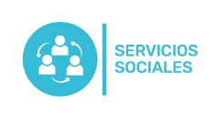
 Plan Anual de Adquisiciones

Objeto | valor | código
Servicios de bienestar social | $ 130,000,000 | 93141506

